상품제안서
에코라이프 플랙스 2단 자동 골프우산 | 상품코드: F26157

 |  |  |  |  |  |  | 02-412-0044 | www.easy1.co.kr
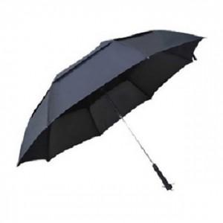

【상세/제작정보】

【인쇄/포장옵션】 | 실크 / 포장지포장

【공급단가】 | 수량 | 30~ | 60~ | 100~ | 300~ | 500~
*VAT별도 | 단가 | 23,250원 | 22,870원 | 22,320원 | 21,760원 | 21,390원

【상품 URL】 | https://dev.easy1.co.kr:443/src/goods_detail.php?gdno=26157

